용역비 지급명부
용역비 지급명부

조회 기간: | 2025년 8월 ~ 2025년 11월 (주간 표시)
검색 조건: | 전체
총 지급액: | 2,813,100원 |  | 총 원천징수: | 92,842원 |  | 총 실지급액: | 2,720,258원
지급 대상: | 7명

순번 | 성명 | 설계자 | 은행 | 계좌번호 | 2025년 8월 1주 | 2025년 8월 2주 | 2025년 8월 3주 | 2025년 8월 4주 | 2025년 8월 5주 | 2025년 9월 1주 | 2025년 9월 2주 | 2025년 9월 3주 | 2025년 9월 4주 | 2025년 10월 1주 | 2025년 10월 2주 | 2025년 10월 3주 | 2025년 10월 4주 | 2025년 10월 5주 | 2025년 11월 1주 | 2025년 11월 2주 | 2025년 11월 3주 | 2025년 11월 4주
 |  |  |  |  | 지급액 | 지급액 | 지급액 | 지급액 | 지급액 | 지급액 | 지급액 | 지급액 | 지급액 | 지급액 | 지급액 | 지급액 | 지급액 | 지급액 | 지급액 | 지급액 | 지급액 | 지급액
1 | 사장님 |  | 국민은행 | 123456789012 | 81,000 | 81,000 | 81,000 | 81,000 | 81,000 | 121,500 | 121,500 | 121,500 | 121,500 | 105,300 | 24,300 | 24,300 | 24,300 | 24,300 | 24,300 | 24,300 | 24,300 | 24,300
2 | 김영수 |  | 신한은행 | 223456789012 | 24,000 | 24,000 | 24,000 | 24,000 | 24,000 | 64,500 | 64,500 | 64,500 | 64,500 | 74,800 | 50,800 | 50,800 | 50,800 | 50,800 | 50,800 | 10,300 | 10,300 | 10,300
3 | 이미영 |  | 우리은행 | 323456789012 | 24,000 | 24,000 | 24,000 | 24,000 | 24,000 | 36,000 | 36,000 | 36,000 | 36,000 | 34,300 | 10,300 | 10,300 | 10,300 | 10,300 | 10,300 | 10,300 | 10,300 | 10,300
4 | 박철수 |  | 하나은행 | 423456789012 | 0 | 0 | 0 | 0 | 0 | 12,000 | 12,000 | 12,000 | 12,000 | 16,000 | 16,000 | 16,000 | 16,000 | 16,000 | 16,000 | 4,000 | 4,000 | 4,000
5 | 최영희 |  | 기업은행 | 523456789012 | 0 | 0 | 0 | 0 | 0 | 12,000 | 12,000 | 12,000 | 12,000 | 16,000 | 16,000 | 16,000 | 16,000 | 16,000 | 16,000 | 4,000 | 4,000 | 4,000
6 | 정민수 |  | 농협은행 | 623456789012 | 0 | 0 | 0 | 0 | 0 | 12,000 | 12,000 | 12,000 | 12,000 | 16,000 | 16,000 | 16,000 | 16,000 | 16,000 | 16,000 | 4,000 | 4,000 | 4,000
7 | 강민수 |  | 신협 | 723456789012 | 0 | 0 | 0 | 0 | 0 | 0 | 0 | 0 | 0 | 4,000 | 4,000 | 4,000 | 4,000 | 4,000 | 4,000 | 4,000 | 4,000 | 4,000
 |  |  |  | 합계 | 129,000 | 129,000 | 129,000 | 129,000 | 129,000 | 258,000 | 258,000 | 258,000 | 258,000 | 266,400 | 137,400 | 137,400 | 137,400 | 137,400 | 137,400 | 60,900 | 60,900 | 60,900
 |  |  |  | 총합계 | 2,813,100

 |  |  |  | 사(2) - 등/승 | 81,000 | 81,000 | 81,000 | 81,000 | 81,000 | 81,000 | 81,000 | 81,000 | 81,000 | 81,000
 |  |  |  | 김(1) - 등 | 24,000 | 24,000 | 24,000 | 24,000 | 24,000 | 24,000 | 24,000 | 24,000 | 24,000 | 24,000
 |  |  |  | 이(1) - 등 | 24,000 | 24,000 | 24,000 | 24,000 | 24,000 | 24,000 | 24,000 | 24,000 | 24,000 | 24,000
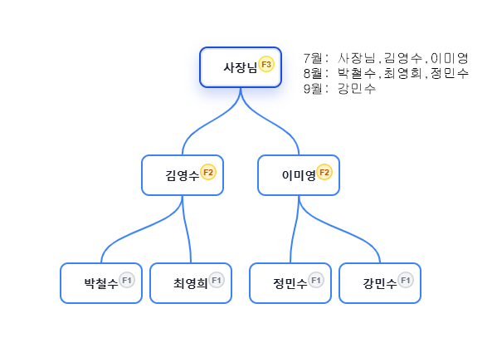
 |  |  |  |  |  |  |  |  | 사(2) - 추1/2 | 40,500 | 40,500 | 40,500 | 40,500
 |  |  |  |  |  |  |  |  | 김(2) - 승 | 40,500 | 40,500 | 40,500 | 40,500 | 40,500 | 40,500 | 40,500 | 40,500 | 40,500 | 40,500
 |  |  |  |  |  |  |  |  | 이(1) - 추1/1 | 12,000 | 12,000 | 12,000 | 12,000
 |  |  |  |  |  |  |  |  | 박(1) - 등 | 12,000 | 12,000 | 12,000 | 12,000 | 12,000 | 12,000 | 12,000 | 12,000 | 12,000 | 12,000
 |  |  |  |  |  |  |  |  | 최(1) - 등 | 12,000 | 12,000 | 12,000 | 12,000 | 12,000 | 12,000 | 12,000 | 12,000 | 12,000 | 12,000
 |  |  |  |  |  |  |  |  | 정(1) - 등 | 12,000 | 12,000 | 12,000 | 12,000 | 12,000 | 12,000 | 12,000 | 12,000 | 12,000 | 12,000

 |  |  |  |  |  |  |  |  |  |  |  |  | 사(3) - 승 | 24,300 | 24,300 | 24,300 | 24,300 | 24,300 | 24,300 | 24,300 | 24,300 | 24,300
 |  |  |  |  |  |  |  |  |  |  |  |  | 김(2)- 추1/2 | 10,300 | 10,300 | 10,300 | 10,300 | 10,300 | 10,300 | 10,300 | 10,300 | 10,300
 |  |  |  |  |  |  |  |  |  |  |  |  | 이(2)- 승 | 10,300 | 10,300 | 10,300 | 10,300 | 10,300 | 10,300 | 10,300 | 10,300 | 10,300
 |  |  |  |  |  |  |  |  |  |  |  |  | 박(1)- 추1/1 | 4,000 | 4,000 | 4,000 | 4,000 | 4,000 | 4,000 | 4,000 | 4,000 | 4,000
 |  |  |  |  |  |  |  |  |  |  |  |  | 최(1)- 추1/1 | 4,000 | 4,000 | 4,000 | 4,000 | 4,000 | 4,000 | 4,000 | 4,000 | 4,000
 |  |  |  |  |  |  |  |  |  |  |  |  | 정(1)- 추1/1 | 4,000 | 4,000 | 4,000 | 4,000 | 4,000 | 4,000 | 4,000 | 4,000 | 4,000
 |  |  |  |  |  |  |  |  |  |  |  |  | 강(1)- 등 | 4,000 | 4,000 | 4,000 | 4,000 | 4,000 | 4,000 | 4,000 | 4,000 | 4,000

 |  |  |  | 지급대상자 | 2025년 8월 1주 | 2025년 8월 2주 | 2025년 8월 3주 | 2025년 8월 4주 | 2025년 8월 5주 | 2025년 9월 1주 | 2025년 9월 2주 | 2025년 9월 3주 | 2025년 9월 4주 | 2025년 10월 1주 | 2025년 10월 2주 | 2025년 10월 3주 | 2025년 10월 4주 | 2025년 10월 5주 | 2025년 11월 1주 | 2025년 11월 2주 | 2025년 11월 3주 | 2025년 11월 4주
 |  |  |  | 사(3) - 승 | 81,000 | 81,000 | 81,000 | 81,000 | 81,000 | 121,500 | 121,500 | 121,500 | 121,500 | 105,300 | 24,300 | 24,300 | 24,300 | 24,300 | 24,300 | 24,300 | 24,300 | 24,300
 |  |  |  | 김(2)- 추1/2 | 24,000 | 24,000 | 24,000 | 24,000 | 24,000 | 64,500 | 64,500 | 64,500 | 64,500 | 74,800 | 50,800 | 50,800 | 50,800 | 50,800 | 50,800 | 10,300 | 10,300 | 10,300
 |  |  |  | 이(2)- 승 | 24,000 | 24,000 | 24,000 | 24,000 | 24,000 | 36,000 | 36,000 | 36,000 | 36,000 | 34,300 | 10,300 | 10,300 | 10,300 | 10,300 | 10,300 | 10,300 | 10,300 | 10,300
 |  |  |  | 박(1)- 추1/1 | 0 | 0 | 0 | 0 | 0 | 12,000 | 12,000 | 12,000 | 12,000 | 16,000 | 16,000 | 16,000 | 16,000 | 16,000 | 16,000 | 4,000 | 4,000 | 4,000
 |  |  |  | 최(1)- 추1/1 | 0 | 0 | 0 | 0 | 0 | 12,000 | 12,000 | 12,000 | 12,000 | 16,000 | 16,000 | 16,000 | 16,000 | 16,000 | 16,000 | 4,000 | 4,000 | 4,000
 |  |  |  | 정(1)- 추1/1 | 0 | 0 | 0 | 0 | 0 | 12,000 | 12,000 | 12,000 | 12,000 | 16,000 | 16,000 | 16,000 | 16,000 | 16,000 | 16,000 | 4,000 | 4,000 | 4,000
 |  |  |  | 강(1)- 등 | 0 | 0 | 0 | 0 | 0 | 0 | 0 | 0 | 0 | 4,000 | 4,000 | 4,000 | 4,000 | 4,000 | 4,000 | 4,000 | 4,000 | 4,000
 |  |  |  | 주별총합 | 129,000 | 129,000 | 129,000 | 129,000 | 129,000 | 258,000 | 258,000 | 258,000 | 258,000 | 266,400 | 137,400 | 137,400 | 137,400 | 137,400 | 137,400 | 60,900 | 60,900 | 60,900
 |  |  |  | 월별총합 |  |  |  |  | 645,000 |  |  |  | 1,032,000 |  |  |  |  | 816,000 |  |  |  | 320,100

 |  |  |  | 매출 월 | 매출 총액 | 배율 | 배당금액 | 인원 | 인원 | 분배1 | 1인분배 | 1인1회
 |  |  |  | 7월 | 4,000,000 | 0.24 | 960,000 | 8 | 10 | 96,000 | 96,000 | 9,600
 |  |  |  |  |  | 0.19 | 760,000 | 2 | 2 | 380,000 | 476,000 | 47,600
 |  |  |  |  |  | 0.14 | 560,000 | 0 | 0 | #DIV/0! | #DIV/0! | #DIV/0!
 |  |  |  |  |  | 0.09 | 360,000 |  | 0 | #DIV/0! | #DIV/0! | #DIV/0!

 |  |  |  | 매출 월 | 매출 총액 | 배율 | 배당금액 | 인원 | 인원 | 분배1 | 1인분배 | 1인1회
 |  |  |  | 8월 | 3,000,000 | 0.24 | 720,000 | 4 | 6 | 120,000 | 120,000 | 12,000
 |  |  |  |  |  | 0.19 | 570,000 | 2 | 2 | 285,000 | 405,000 | 40,500
 |  |  |  |  |  | 0.14 | 420,000 | 0 | 0 | #DIV/0! | #DIV/0! | #DIV/0!
 |  |  |  |  |  | 0.09 | 270,000 | 0 | 0 | #DIV/0! | #DIV/0! | #DIV/0!

 |  |  |  | 매출 월 | 매출 총액 | 배율 | 배당금액 | 인원 | 인원 | 분배1 | 1인분배 | 1인1회
 |  |  |  | 9월 | 1,000,000 | 0.24 | 240,000 | 4 | 6 | 40,000 | 40,000 | 4,000
 |  |  |  |  |  | 0.19 | 190,000 | 2 | 3 | 63,333 | 103,333 | 10,333
 |  |  |  |  |  | 0.14 | 140,000 | 1 | 1 | 140,000 | 243,333 | 24,333
 |  |  |  |  |  | 0.09 | 90,000 | 0 | 0 | #DIV/0! | #DIV/0! | #DIV/0!

용역지 지급명부2
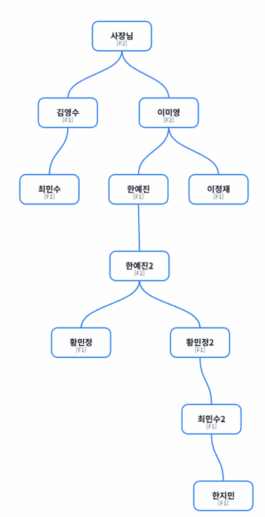
 | 8월 1주 | 8월 2주 | 8월 3주 | 8월 4주 | 8월 5주 | 9월 1주 | 9월 2주 | 9월 3주 | 9월 4주 | 10월 1주 | 10월 2주 | 10월 3주 | 10월 4주 | 10월 5주 | 11월 1주 | 11월 2주 | 11월 3주 | 11월 4주 | 10월 1주 | 10월 2주 | 10월 3주 | 10월 4주
사(2) - 등/승 | 81,000 | 81,000 | 81,000 | 81,000 | 81,000 | 81,000 | 81,000 | 81,000 | 81,000 | 81,000
김(1) - 등 | 24,000 | 24,000 | 24,000 | 24,000 | 24,000 | 24,000 | 24,000 | 24,000 | 24,000 | 24,000
이(1) - 등 | 24,000 | 24,000 | 24,000 | 24,000 | 24,000 | 24,000 | 24,000 | 24,000 | 24,000 | 24,000
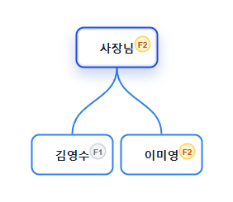
 |  |  |  |  | 사(2)- 추2(1) | 51,700 | 51,700 | 51,700 | 51,700 | 51,700 | 51,700 | 51,700 | 51,700 | 51,700 | 51,700
 |  |  |  |  | 김(1) - 추(1) | 13,700 | 13,700 | 13,700 | 13,700 | 13,700 | 13,700 | 13,700 | 13,700 | 13,700 | 13,700
 |  |  |  |  | 이(1) - 추(1) | 13,700 | 13,700 | 13,700 | 13,700
 |  |  |  |  | 한(1) - 등 | 13,700 | 13,700 | 13,700 | 13,700 | 13,700 | 13,700 | 13,700 | 13,700 | 13,700 | 13,700
 |  |  |  |  | 한2(2) -등승 | 51,700 | 51,700 | 51,700 | 51,700 | 51,700 | 51,700 | 51,700 | 51,700 | 51,700 | 51,700
 |  |  |  |  | 황(1) -등 | 13,700 | 13,700 | 13,700 | 13,700 | 13,700 | 13,700 | 13,700 | 13,700 | 13,700 | 13,700
 |  |  |  |  | 황(1) -등 | 13,700 | 13,700 | 13,700 | 13,700 | 13,700 | 13,700 | 13,700 | 13,700 | 13,700 | 13,700
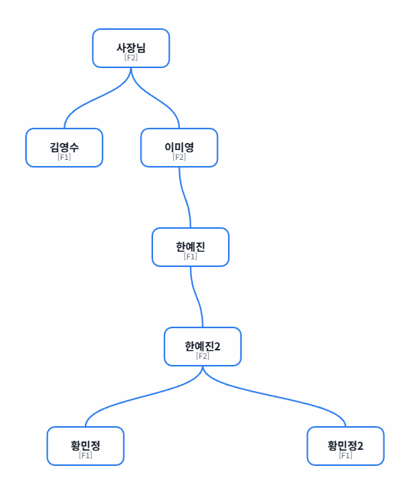
 |  |  |  |  |  |  |  |  | 사1(2)-추2(2) | 34,900 | 34,900 | 34,900 | 34,900 | 34,900 | 34,900 | 34,900 | 34,900 | 34,900 | 34,900
 |  |  |  |  |  |  |  |  | 김(1)-종료
 |  |  |  |  |  |  |  |  | 이(2)-승 | 34,900 | 34,900 | 34,900 | 34,900 | 34,900 | 34,900 | 34,900 | 34,900 | 34,900 | 34,900
 |  |  |  |  |  |  |  |  | 한(1)-추1(1) | 9,600 | 9,600 | 9,600 | 9,600 | 9,600 | 9,600 | 9,600 | 9,600 | 9,600 | 9,600
 |  |  |  |  |  |  |  |  | 한2(2)-추2(1) | 34,900 | 34,900 | 34,900 | 34,900 | 34,900 | 34,900 | 34,900 | 34,900 | 34,900 | 34,900
 |  |  |  |  |  |  |  |  | 황(1)-추1(1) | 9,600 | 9,600 | 9,600 | 9,600 | 9,600 | 9,600 | 9,600 | 9,600 | 9,600 | 9,600
 |  |  |  |  |  |  |  |  | 황2(1)-추1(1) | 9,600 | 9,600 | 9,600 | 9,600 | 9,600 | 9,600 | 9,600 | 9,600 | 9,600 | 9,600
 |  |  |  |  |  |  |  |  | 최(1)-등 | 9,600 | 9,600 | 9,600 | 9,600 | 9,600 | 9,600 | 9,600 | 9,600 | 9,600 | 9,600
 |  |  |  |  |  |  |  |  | 최2(1)-등 | 9,600 | 9,600 | 9,600 | 9,600 | 9,600 | 9,600 | 9,600 | 9,600 | 9,600 | 9,600
 |  |  |  |  |  |  |  |  | 한지(1)-등 | 9,600 | 9,600 | 9,600 | 9,600 | 9,600 | 9,600 | 9,600 | 9,600 | 9,600 | 9,600
 |  |  |  |  |  |  |  |  | 이정(1)-등 | 9,600 | 9,600 | 9,600 | 9,600 | 9,600 | 9,600 | 9,600 | 9,600 | 9,600 | 9,600
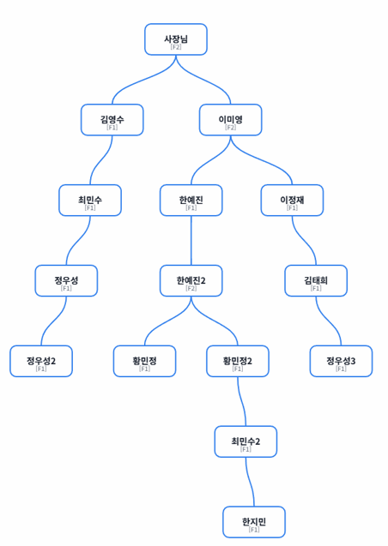
 |  |  |  |  |  |  |  |  |  |  |  |  |  | 사1(2)-종료
 |  |  |  |  |  |  |  |  |  |  |  |  |  | 김(1)-종료
 |  |  |  |  |  |  |  |  |  |  |  |  |  | 이(2)-추2(1) | 47,600 | 47,600 | 47,600 | 47,600 | 47,600 | 47,600 | 47,600 | 47,600 | 47,600 | 47,600
 |  |  |  |  |  |  |  |  |  |  |  |  |  | 한(1)-종료
 |  |  |  |  |  |  |  |  |  |  |  |  |  | 한2(2)-추2(2) | 47,600 | 47,600 | 47,600 | 47,600 | 47,600 | 47,600 | 47,600 | 47,600 | 47,600 | 47,600
 |  |  |  |  |  |  |  |  |  |  |  |  |  | 황(1)-종료
 |  |  |  |  |  |  |  |  |  |  |  |  |  | 황2(1)-종료
 |  |  |  |  |  |  |  |  |  |  |  |  |  | 최(1)-추1(1) | 9,600 | 9,600 | 9,600 | 9,600 | 9,600 | 9,600 | 9,600 | 9,600 | 9,600 | 9,600
 |  |  |  |  |  |  |  |  |  |  |  |  |  | 최2(1)-추1(1) | 9,600 | 9,600 | 9,600 | 9,600 | 9,600 | 9,600 | 9,600 | 9,600 | 9,600 | 9,600
 |  |  |  |  |  |  |  |  |  |  |  |  |  | 한지(1)-추1(1) | 9,600 | 9,600 | 9,600 | 9,600 | 9,600 | 9,600 | 9,600 | 9,600 | 9,600 | 9,600
 |  |  |  |  |  |  |  |  |  |  |  |  |  | 이정(1)-추1(1) | 9,600 | 9,600 | 9,600 | 9,600 | 9,600 | 9,600 | 9,600 | 9,600 | 9,600 | 9,600
 |  |  |  |  |  |  |  |  |  |  |  |  |  | 김태(1)-등 | 9,600 | 9,600 | 9,600 | 9,600 | 9,600 | 9,600 | 9,600 | 9,600 | 9,600 | 9,600
 |  |  |  |  |  |  |  |  |  |  |  |  |  | 정우(1)-등 | 9,600 | 9,600 | 9,600 | 9,600 | 9,600 | 9,600 | 9,600 | 9,600 | 9,600 | 9,600
 |  |  |  |  |  |  |  |  |  |  |  |  |  | 정우2(1)-등 | 9,600 | 9,600 | 9,600 | 9,600 | 9,600 | 9,600 | 9,600 | 9,600 | 9,600 | 9,600
 |  |  |  |  |  |  |  |  |  |  |  |  |  | 정우3(1)-등 | 9,600 | 9,600 | 9,600 | 9,600 | 9,600 | 9,600 | 9,600 | 9,600 | 9,600 | 9,600
 | 129000 | 129000 | 129000 | 129000 | 129000 | 300900 | 300900 | 300900 | 300900 | 459100 | 330100 | 330100 | 330100 | 330100 | 502100 | 343900 | 343900 | 343900 | 343900 | 172000 | 172000 | 172000 | 172000 | 172000

사1(2)-종료 | 81,000 | 81,000 | 81,000 | 81,000 | 81,000 | 132,700 | 132,700 | 132,700 | 132,700 | 167,600 | 86,600 | 86,600 | 86,600 | 86,600 | 86,600 | 34,900 | 34,900 | 34,900 | 34,900 | 0 | 0 | 0 | 0 | 0
김(1)-종료 | 24,000 | 24,000 | 24,000 | 24,000 | 24,000 | 37,700 | 37,700 | 37,700 | 37,700 | 37,700 | 13,700 | 13,700 | 13,700 | 13,700 | 13,700 | 0 | 0 | 0 | 0 | 0 | 0 | 0 | 0 | 0
이(2)-추2(1) | 24,000 | 24,000 | 24,000 | 24,000 | 24,000 | 37,700 | 37,700 | 37,700 | 37,700 | 58,900 | 34,900 | 34,900 | 34,900 | 34,900 | 82,500 | 82,500 | 82,500 | 82,500 | 82,500 | 47,600 | 47,600 | 47,600 | 47,600 | 47,600
한(1)-종료 | 0 | 0 | 0 | 0 | 0 | 13,700 | 13,700 | 13,700 | 13,700 | 23,300 | 23,300 | 23,300 | 23,300 | 23,300 | 23,300 | 9,600 | 9,600 | 9,600 | 9,600 | 0 | 0 | 0 | 0 | 0
한2(2)-추2(2) | 0 | 0 | 0 | 0 | 0 | 51,700 | 51,700 | 51,700 | 51,700 | 86,600 | 86,600 | 86,600 | 86,600 | 86,600 | 134,200 | 82,500 | 82,500 | 82,500 | 82,500 | 47,600 | 47,600 | 47,600 | 47,600 | 47,600
황(1)-종료 | 0 | 0 | 0 | 0 | 0 | 13,700 | 13,700 | 13,700 | 13,700 | 23,300 | 23,300 | 23,300 | 23,300 | 23,300 | 23,300 | 9,600 | 9,600 | 9,600 | 9,600 | 0 | 0 | 0 | 0 | 0
황2(1)-종료 | 0 | 0 | 0 | 0 | 0 | 13,700 | 13,700 | 13,700 | 13,700 | 23,300 | 23,300 | 23,300 | 23,300 | 23,300 | 23,300 | 9,600 | 9,600 | 9,600 | 9,600 | 0 | 0 | 0 | 0 | 0
최(1)-추1(1) | 0 | 0 | 0 | 0 | 0 | 0 | 0 | 0 | 0 | 9,600 | 9,600 | 9,600 | 9,600 | 9,600 | 19,200 | 19,200 | 19,200 | 19,200 | 19,200 | 9,600 | 9,600 | 9,600 | 9,600 | 9,600
최2(1)-추1(1) | 0 | 0 | 0 | 0 | 0 | 0 | 0 | 0 | 0 | 9,600 | 9,600 | 9,600 | 9,600 | 9,600 | 19,200 | 19,200 | 19,200 | 19,200 | 19,200 | 9,600 | 9,600 | 9,600 | 9,600 | 9,600
한지(1)-추1(1) | 0 | 0 | 0 | 0 | 0 | 0 | 0 | 0 | 0 | 9,600 | 9,600 | 9,600 | 9,600 | 9,600 | 19,200 | 19,200 | 19,200 | 19,200 | 19,200 | 9,600 | 9,600 | 9,600 | 9,600 | 9,600
이정(1)-추1(1) | 0 | 0 | 0 | 0 | 0 | 0 | 0 | 0 | 0 | 9,600 | 9,600 | 9,600 | 9,600 | 9,600 | 19,200 | 19,200 | 19,200 | 19,200 | 19,200 | 9,600 | 9,600 | 9,600 | 9,600 | 9,600
김태(1)-등 | 0 | 0 | 0 | 0 | 0 | 0 | 0 | 0 | 0 | 0 | 0 | 0 | 0 | 0 | 9,600 | 9,600 | 9,600 | 9,600 | 9,600 | 9,600 | 9,600 | 9,600 | 9,600 | 9,600
정우(1)-등 | 0 | 0 | 0 | 0 | 0 | 0 | 0 | 0 | 0 | 0 | 0 | 0 | 0 | 0 | 9,600 | 9,600 | 9,600 | 9,600 | 9,600 | 9,600 | 9,600 | 9,600 | 9,600 | 9,600
정우2(1)-등 | 0 | 0 | 0 | 0 | 0 | 0 | 0 | 0 | 0 | 0 | 0 | 0 | 0 | 0 | 9,600 | 9,600 | 9,600 | 9,600 | 9,600 | 9,600 | 9,600 | 9,600 | 9,600 | 9,600
정우3(1)-등 | 0 | 0 | 0 | 0 | 0 | 0 | 0 | 0 | 0 | 0 | 0 | 0 | 0 | 0 | 9,600 | 9,600 | 9,600 | 9,600 | 9,600 | 9,600 | 9,600 | 9,600 | 9,600 | 9,600
 | 129,000 | 129,000 | 129,000 | 129,000 | 129,000 | 300,900 | 300,900 | 300,900 | 300,900 | 459,100 | 330,100 | 330,100 | 330,100 | 330,100 | 502,100 | 343,900 | 343,900 | 343,900 | 343,900 | 172,000 | 172,000 | 172,000 | 172,000 | 172,000

매출 총액 | 배율 | 배당금액 | 인원 | 인원 | 분배1 | 1인분배 | 1인1회
4,000,000 | 0.24 | 960,000 | 8 | 10 | 96,000 | 96,000 | 9,600
 | 0.19 | 760,000 | 2 | 2 | 380,000 | 476,000 | 47,600
 | 0.14 | 560,000 | 0 | 0 | #DIV/0! | #DIV/0! | #DIV/0!
 | 0.09 | 360,000 | 0 | 0 | #DIV/0! | #DIV/0! | #DIV/0!

